EN113-SynthOligo
Royaume du Maroc
Centre National pour la Recherche Scientifique et Technique
Division des Unités d’Appui Technique à la Recherche Scientifique (UATRS)
المملكة المغربية
المركز الوطني للبحث العلمي والتقني
قسم وحدات الدعم التقني للبحث العلمي
 | 

DEMANDE D’ANALYSE (1) Synthèse d’Oligonucléotides
EN113-v04
Le demandeur est censé s’assurer de la faisabilité de son analyse auprès des services concernés aux UATRS

Cadre réservé à l’administration
N° du dossier:……………... Validation (et date) du dossier : ……………Date de Réception/Réalisation au Laboratoire ………..……………/………………….
16-12-2016

DEMANDEUR
Moyen de paiement: …………………………..………….Date: …………….…..………..
Organisme demandeur: ………………………………………………….........................
Nom du Demandeur: ………………………………………………………...……..……..……
Demande suivie par:
Nom et Prénom: ………………………………………………………………………………….
Téléphone: ……………………………………………..…..Fax…………………………………,,
E-mail (2) : ………………..…..………………………………………………………………….….,,,,,,,
Remarques: …………………………………,, Signature (3):
………………………………………………………..
Cadre réservé aux Universitaires
Référence du Bon d’Analyse.: BA…………………………………..
Cette demande s’inscrit dans le cadre d’un(e):
Licence Master
Doctorat Etude ou Expertise
Domaine
Agroalimentaire
Biotechnologie
Chimie et Parachimie
Eau, Sol et Environnement
Exploitation Minière
Médical et Pharmaceutique
Métallurgie et Matériaux
Microélectronique
Textile
Autres

(1) La présente demande dûment remplie doit être obligatoirement retournée aux UATRS, accompagnée d’un moyen de paiement (chèque, virement, espèce, bon de commande ou bon d’analyses validé).
(2) Pour les universitaires, le rapport d’analyse sera envoyé automatiquement à cet e-mail.
(3) Pour les universitaires, seule la signature du demandeur qui a fait valider le bon d’analyse est acceptée.
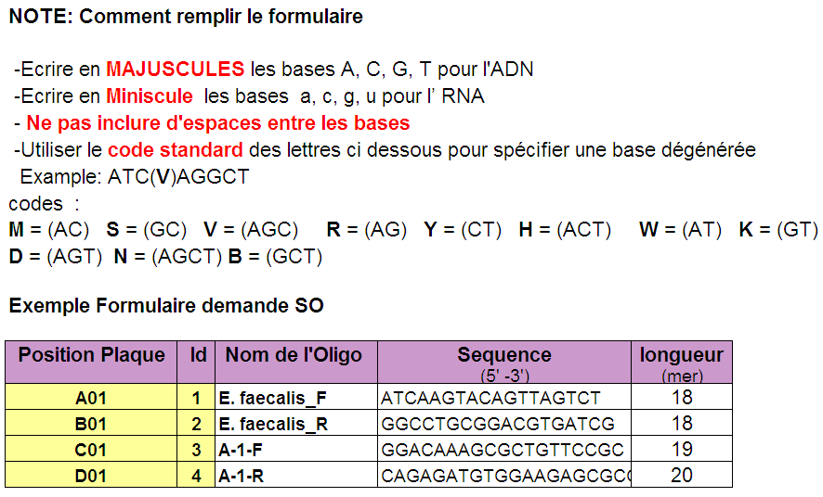

IMPORTANT :
Veuillez remplir toutes les cases en respectant les instructions
données dans la note suivante puis envoyer cette demande, par e-mail à : elfahime@cnrst.ma ou elalaoui@cnrst.ma

Partie réservé aux UATRS |  | Visa du chargé de la plateforme | Reçu au laboratoire le : par :
 |  | ………………………. | ………/……../………… …………………………..

Position Plaque | Id | Nom de l'Oligo | Sequence | longueur
 |  |  | (5' -3') NE PAS LAISSER D'ESPACE ENTRE LES LETTRES | (mer)
A01 | 1
B01 | 2
C01 | 3
D01 | 4
E01 | 5
F01 | 6
G01 | 7
H01 | 8
A02 | 9
B02 | 10
C02 | 11
D02 | 12
E02 | 13
F02 | 14
G02 | 15
H02 | 16
A03 | 17
B03 | 18
C03 | 19
D03 | 20
E03 | 21
F03 | 22
G03 | 23
H03 | 24
A04 | 25
B04 | 26
C04 | 27
D04 | 28
E04 | 29
F04 | 30
Page1/1
G04 | 31
H04 | 32
A05 | 33
B05 | 34
C05 | 35
D05 | 36
E05 | 37
F05 | 38
G05 | 39
H05 | 40
A06 | 41
B06 | 42
C06 | 43
D06 | 44
E06 | 45
F06 | 46
G06 | 47
H06 | 48
A07 | 49
B07 | 50
C07 | 51
D07 | 52
E07 | 53
F07 | 54
G07 | 55
H07 | 56
A08 | 57
B08 | 58
C08 | 59
D08 | 60
E08 | 61
F08 | 62
G08 | 63
H08 | 64
A09 | 65
B09 | 66
C09 | 67
D09 | 68
E09 | 69
F09 | 70
G09 | 71
H09 | 72
A10 | 73
B10 | 74
C10 | 75
D10 | 76
E10 | 77
F10 | 78
G10 | 79
H10 | 80
A11 | 81
B11 | 82
C11 | 83
D11 | 84
E11 | 85
F11 | 86
G11 | 87
H11 | 88
A12 | 89
B12 | 90
C12 | 91
D12 | 92
E12 | 93
F12 | 94
G12 | 95
H12 | 96

